상품제안서
오아 모노 에어 스탠드형 써큘레이터 선풍기 | 상품코드: S26659

 |  |  |  |  |  |  | 02-713-8555 | www.synergygift.co.kr
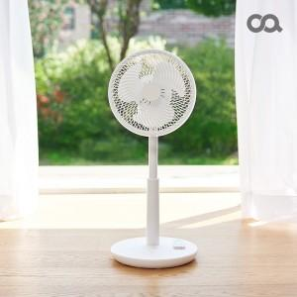

【상세/제작정보】

【인쇄/포장옵션】 | 레이저 / 종이상자

【공급단가】 | 수량 | 20~ | 100~ | 300~ | 500~ | 1,000~
*VAT별도 | 단가 | 91,000원 | 89,600원 | 87,500원 | 84,000원 | 80,500원

【상품 URL】 | https://www.synergygift.co.kr:443/src/goods_detail.php?gdno=26659

